Sheet1
树木应急修剪清单
序号 | 地点 | 项目 | 报价 | 备注
1 | 宫巷中国银行 | 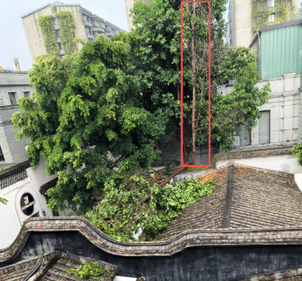 |  | 砍伐枯枝、清除屋面断枝
2 | 安民巷44号 | 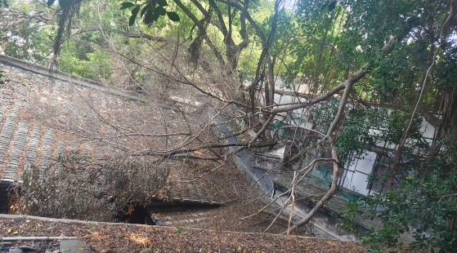 |  | 清除屋面断枝
3 | 安民巷30号 | 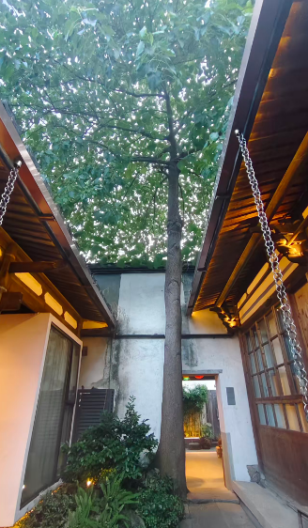 |  | 砍伐、清运树枝
合计 |  |  | 0 | 报价包含人工、器械、保险、垃圾清运、增值税专用发票等所有相关费用

